Worksheet
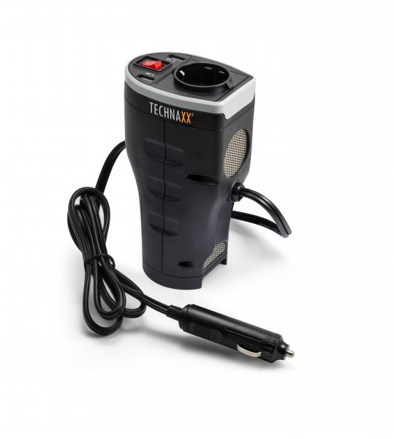
Technaxx Kfz-Spannungswandler mit 2 USB Ports TE13

Artikelnummer | 4645 |  | VE | 12
EAN | 4260358121079 |  | Stück pro Palette | 576
Zollnummer | 8504408790 |  | Lagen Pro Palette | 8

Abmessungen - Artikel
Länge(cm) | Breite(cm) | Höhe(cm) | Gewicht(g)
10 | 7 | 17.2 | 400

Abmessungen - Artikelverpackung
Länge(cm) | Breite(cm) | Höhe(cm) | Leergewicht(g) | Gewicht(g) Artikel+Verpackung
12.7 | 8 | 18.5 | 75 | 520

Abmessungen - VE Karton (Masterkarton)
Länge(cm) | Breite(cm) | Höhe(cm) | Gewicht(g)
21 | 34 | 40 | 6300

Verpackung - Bestandteile
Rest Zubehör (g) | Papier/Pappe (g) | Styropor (g) | Kunstst. Hohlkörper(g) | Kunstst. Folien(g) | Materialverbunde (g)
0 | 17 | 0 | 0 | 6 | 0

Weiterführende Informationen
Technaxx Reseller Portal

